Graphique complémentaire A
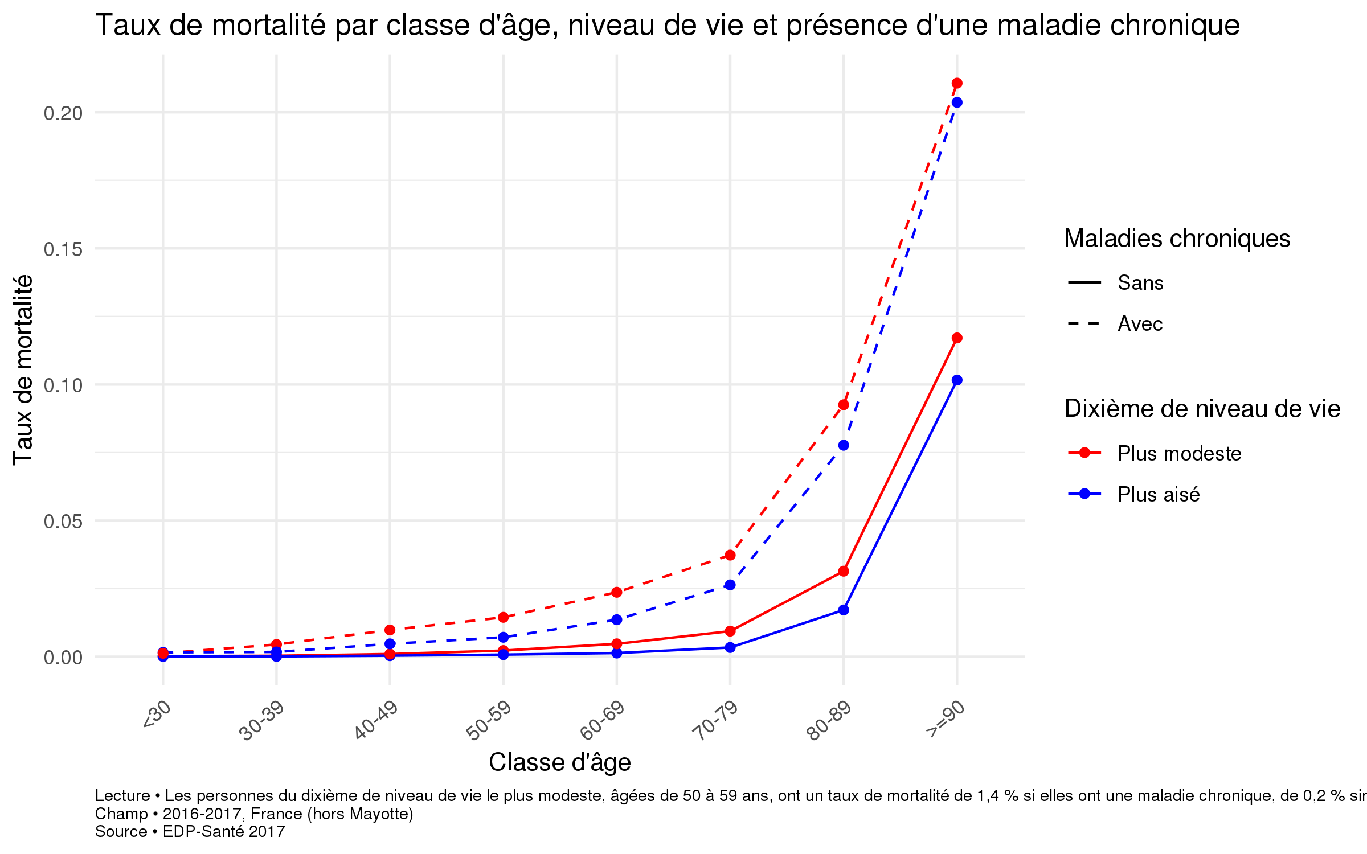
Graphique complémentaire A. Taux de mortalité par classe d'âge, niveau de vie et présence d'une maladie chronique
 |  | Dixième le plus modeste |  | Dixième le plus aisé
Catégorie | Classe d'âge | Sans maladie chronique | Avec maladie chronique | Sans maladie chronique | Avec maladie chronique
Toutes catégories confondues | <30 | 0.000 | 0.001 | 0.000 | 0.002
Toutes catégories confondues | 30-39 | 0.000 | 0.004 | 0.000 | 0.002
Toutes catégories confondues | 40-49 | 0.001 | 0.010 | 0.000 | 0.005
Toutes catégories confondues | 50-59 | 0.002 | 0.014 | 0.001 | 0.007
Toutes catégories confondues | 60-69 | 0.005 | 0.024 | 0.001 | 0.014
Toutes catégories confondues | 70-79 | 0.009 | 0.037 | 0.003 | 0.026
Toutes catégories confondues | 80-89 | 0.031 | 0.093 | 0.017 | 0.078
Toutes catégories confondues | >=90 | 0.117 | 0.211 | 0.102 | 0.204
Lecture > Les personnes du dixième de niveau de vie le plus modeste, âgées de 50 à 59 ans, ont un taux de mortalité de 1,4 % si elles ont une maladie chronique, de 0,2 % sinon. Champ > 2016-2017, France (hors Mayotte) Source > EDP-Santé 2017

Graphique complémentaire B
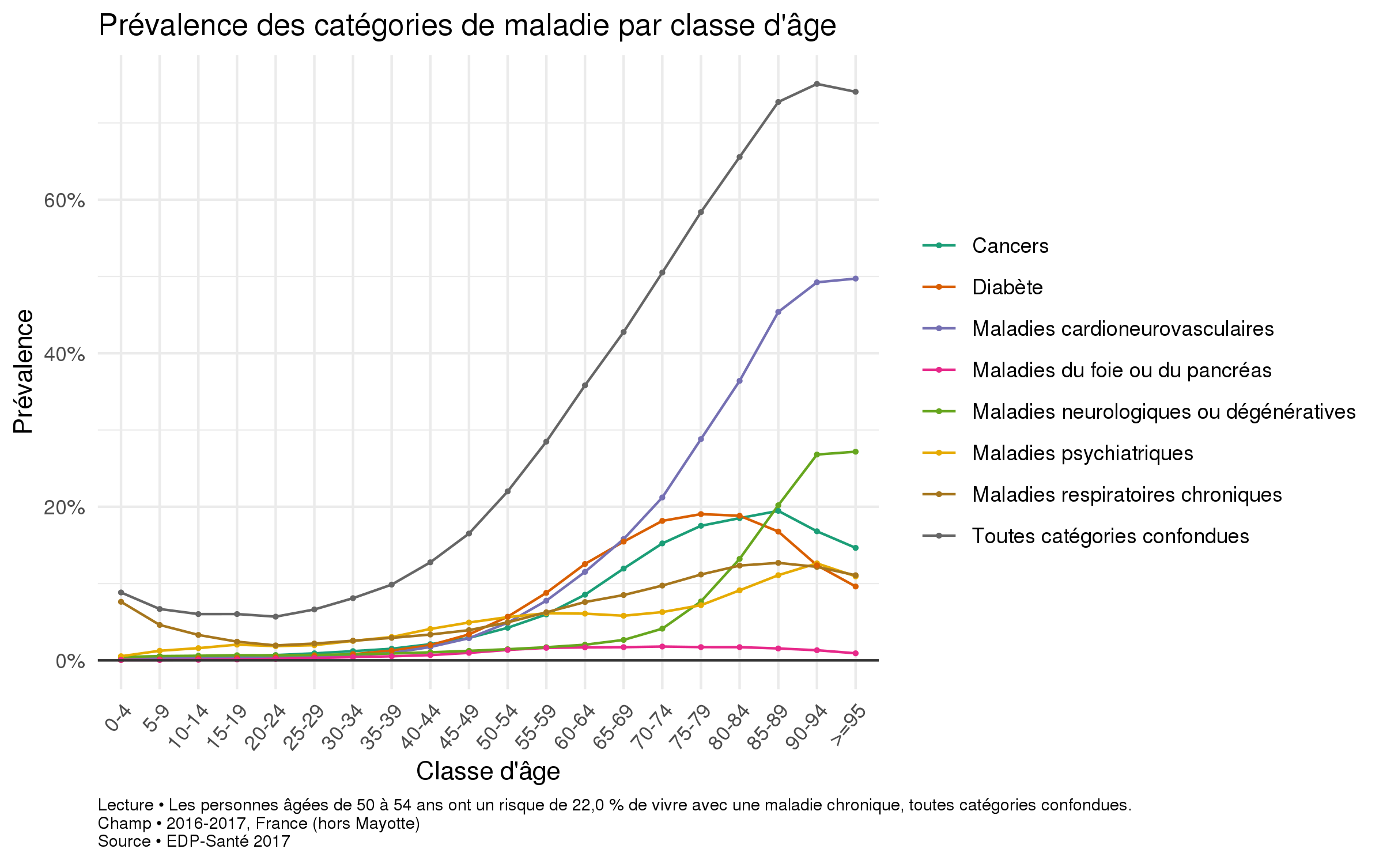
Graphique complémentaire B. Prévalence des catégories de maladie par classe d'âge
Catégorie | 0-4 | 5-9 | 10-14 | 15-19 | 20-24 | 25-29 | 30-34 | 35-39 | 40-44 | 45-49 | 50-54 | 55-59 | 60-64 | 65-69 | 70-74 | 75-79 | 80-84 | 85-89 | 90-94 | >=95
Cancers | 0.001 | 0.002 | 0.002 | 0.005 | 0.007 | 0.009 | 0.012 | 0.015 | 0.021 | 0.029 | 0.042 | 0.060 | 0.085 | 0.119 | 0.153 | 0.174 | 0.188 | 0.191 | 0.170 | 0.139
Diabète | 0.001 | 0.001 | 0.003 | 0.003 | 0.004 | 0.006 | 0.008 | 0.013 | 0.020 | 0.034 | 0.057 | 0.088 | 0.126 | 0.154 | 0.183 | 0.189 | 0.189 | 0.166 | 0.124 | 0.095
Maladies cardioneurovasculaires | 0.004 | 0.003 | 0.003 | 0.004 | 0.004 | 0.005 | 0.007 | 0.010 | 0.017 | 0.029 | 0.049 | 0.077 | 0.115 | 0.158 | 0.214 | 0.285 | 0.368 | 0.449 | 0.494 | 0.491
Maladies du foie ou du pancréas | 0.000 | 0.000 | 0.001 | 0.001 | 0.002 | 0.003 | 0.004 | 0.005 | 0.007 | 0.010 | 0.014 | 0.016 | 0.017 | 0.017 | 0.018 | 0.017 | 0.017 | 0.015 | 0.013 | 0.009
Maladies neurologiques ou dégénératives | 0.004 | 0.006 | 0.006 | 0.007 | 0.007 | 0.007 | 0.008 | 0.009 | 0.010 | 0.012 | 0.014 | 0.017 | 0.020 | 0.027 | 0.041 | 0.077 | 0.132 | 0.203 | 0.267 | 0.276
Maladies psychiatriques | 0.005 | 0.013 | 0.016 | 0.020 | 0.018 | 0.020 | 0.025 | 0.030 | 0.041 | 0.049 | 0.056 | 0.061 | 0.061 | 0.058 | 0.062 | 0.072 | 0.090 | 0.113 | 0.126 | 0.111
Maladies respiratoires chroniques | 0.076 | 0.046 | 0.033 | 0.024 | 0.019 | 0.022 | 0.026 | 0.029 | 0.034 | 0.039 | 0.049 | 0.063 | 0.076 | 0.085 | 0.098 | 0.111 | 0.124 | 0.125 | 0.122 | 0.108
Toutes catégories confondues | 0.088 | 0.067 | 0.060 | 0.060 | 0.057 | 0.066 | 0.081 | 0.099 | 0.128 | 0.165 | 0.220 | 0.285 | 0.358 | 0.427 | 0.507 | 0.582 | 0.659 | 0.724 | 0.752 | 0.737
Lecture > Les personnes âgées de 50 à 54 ans ont un risque de 22,0 % de vivre avec une maladie chronique, toutes catégories confondues. Champ > 2016-2017, France (hors Mayotte) Source > EDP-Santé 2017

